Sheet1
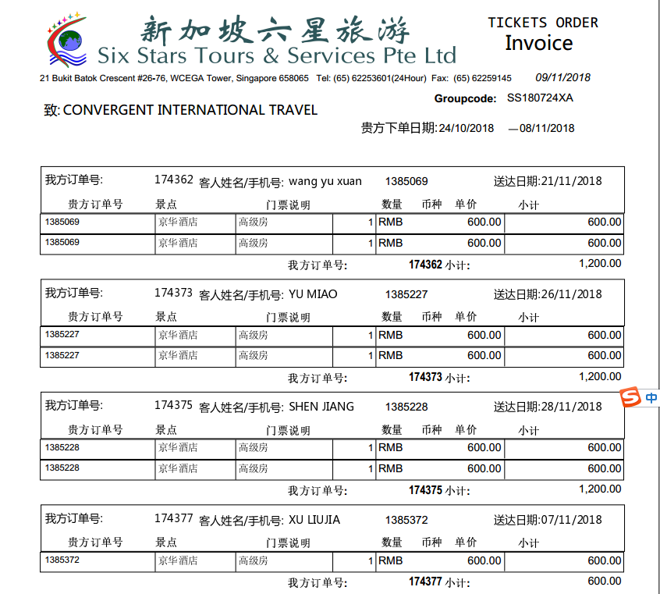

 |  |  |  | ，
1385069 | 1200 | 1200 | 0 | ，1385069 | ，1385069 | ，1385069，1385227，1385228，1385372，1388422，1388932，1388937，1388935，1389251，1389252，1389254，1389481，1389519，1389836，1389837，1390270，1391225
1385227 | 1200 | 1200 | 0 | ，1385227 | ，1385227 | ，1385069，1385227，1385228，1385372，1388422，1388932，1388937，1388935，1389251，1389252，1389254，1389481，1389519，1389836，1389837，1390270，1391225
1385228 | 1200 | 1200 | 0 | ，1385228 | ，1385228
1385372 | 600 | 600 | 0 | ，1385372 | ，1385372
1388422 | 5600 | 5600 | 0 | ，1388422 | ，1388422
1388932 | 1200 | 1200 | 0 | ，1388932 | ，1388932
1388937 | 1200 | 1200 | 0 | ，1388937 | ，1388937
1388935 | 1200 | 1200 | 0 | ，1388935 | ，1388935
1389251 | 1200 | 1200 | 0 | ，1389251 | ，1389251
1389252 | 600 | 600 | 0 | ，1389252 | ，1389252
1389254 | 625 | 625 | 0 | ，1389254 | ，1389254
1389481 | 1250 | 1250 | 0 | ，1389481 | ，1389481
1389519 | 625 | 625 | 0 | ，1389519 | ，1389519
1389836 | 600 | 600 | 0 | ，1389836 | ，1389836
1389837 | 600 | 600 | 0 | ，1389837 | ，1389837
1390270 | 625 | 625 | 0 | ，1390270 | ，1390270
1391225 | 1200 | 1200 | 0 | ，1391225 | ，1391225
 | 20725

 | 确定应付：20725 付款编号：P181109153210322

